المؤشرات الكلية

سوق العراق للاوراق المالية
جلسة الخميس 2026/4/30 |  |  |  | تقرير أسعار الأسهم المتداولة لسوق العراق للأوراق المالية
الجلسة (75)
الاسهم المتداولة المدرجة و OTC |  |  | 921,865,507 |  |  | قيمة الأسهم المتداولة المدرجة و OTC |  | 1,114,529,959 |  |  | صفقات الشركات المدرجة وOTC | 1144
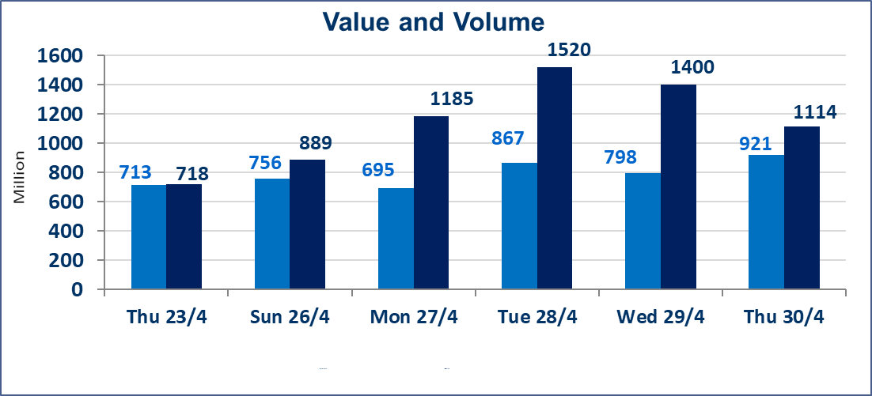
المؤشر60 ISX اليوم | 983.02 |  | نقطة |  |  | المؤشر15 ISX اليوم | 1255.54 | نقطة
المؤشر 60 ISX السابق | 978.66 |  | نقطة |  |  | المؤشر 15 ISX السابق | 1248.10 | نقطة
نسبة التغير | 0.45 |  | % |  |  | نسبة التغير | 0.60 | %
عدد النقاط | 4.36 |  | نقطة |  |  | عدد النقاط | 7.44 | نقطة

الشركات المدرجة | 104 | OTC | 14 | 118 |  | الشركات غير المتداولة المدرجة | 50 | OTC | 13 | 63
الشركات المتداولة | 45 | OTC | 1 | 46 |  | الشركات المرتفعة |  |  | 12
شركات الهيئة العامة |  |  |  | 1 |  | الشركات المنخفضة |  |  | 9
الموقوفة بقرار من هيأة الأوراق المالية |  |  |  | 8
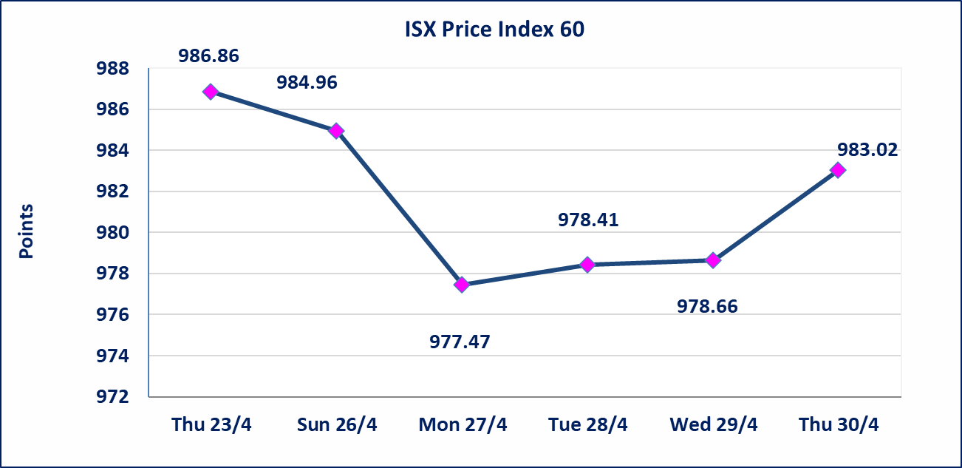
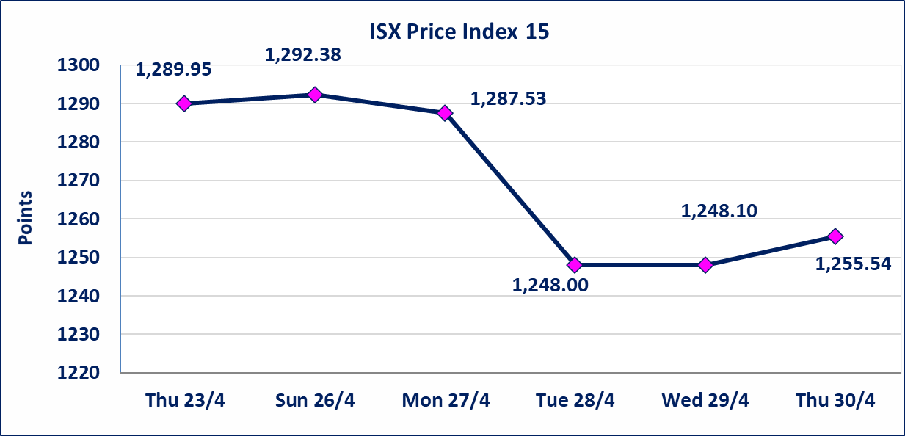

الحد الأعلى والادنى للتغير في السعر | نسبة التغير في كافة المنصات (5%) إرتفاعاً وإنخفاضاً من سعر الاغلاق السابق.
Web site : www.isx-iq.net E-mail : info-isx@isx-iq.net |  |  |  |  | 07834000034 - 07711211522 : ص . ب :3607 العلوية الهاتف |  |  |  |  |  | بغداد /الكرادة/ قرب المسرح الوطني /مجاور مصرف الخليج التجاري

نسبة التغير
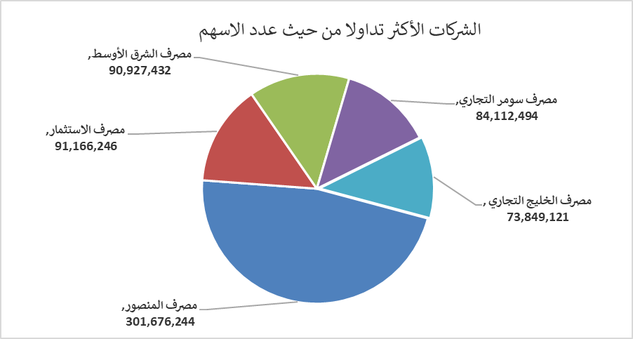
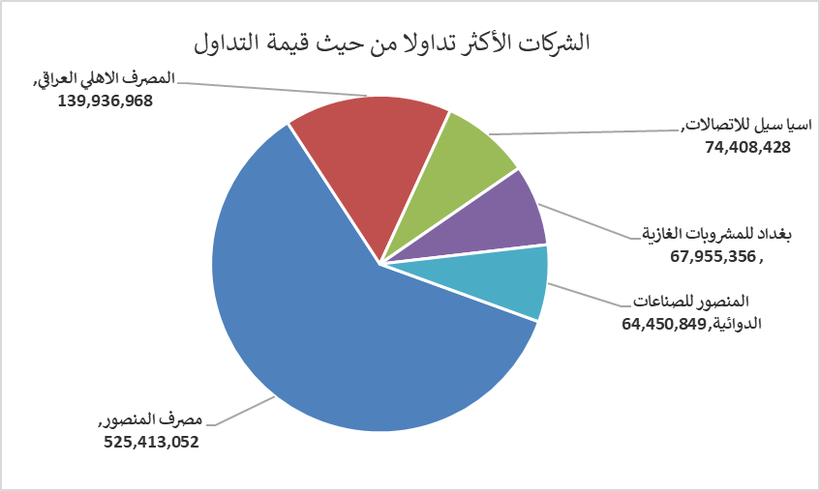
الشركات الأكثر ارتفاعاً وانخفاضاً
جلسة الخميس 2026/4/30

نسبة التغير لاسعار الاغلاق الاكثر ارتفاعاً |  |  |  | نسبة التغير لاسعار الاغلاق الاكثر انخفاضاً
اسم الشركة | اغلاق | التغير(%) | الاسهم المتداولة | اسم الشركة | اغلاق | التغير (%) | الاسهم المتداولة
الصناعات الخفيفة | 1.220 | 4.27 | 384,966 | البادية للنقل العام | 1.310 | -4.38 | 201,000
الكندي لانتاج اللقاحات البيطرية | 2.500 | 3.73 | 24,189 | الخازر لانتاج المواد الانشائية | 1.240 | -3.88 | 100,000
المصرف الاهلي العراقي | 4.070 | 2.52 | 34,874,304 | العراقية لتصنيع التمور | 2.300 | -2.95 | 553,770
مصرف المنصور | 1.750 | 2.34 | 301,676,244 | الفلوجة لانتاج المواد الانشائية | 2.700 | -1.82 | 2,298,408
المعمورة العقارية | 3.270 | 2.19 | 6,661,401 | مصرف الائتمان العراقي | 0.570 | -1.72 | 17,751,000

الشركات الاكثر نشاطا حسب الاسهم المتداولة (حجم التداول) |  |  |  | الشركات الاكثر نشاطا حسب القيمة المتداولة
اسم الشركة | اغلاق | التغير(%) | الاسهم المتداولة | اسم الشركة | اغلاق | التغير (%) | القيمة المتداولة
مصرف المنصور | 1.750 | 2.34 | 301,676,244 | مصرف المنصور | 1.750 | 2.34 | 525,413,052
مصرف الاستثمار | 0.230 | 0.00 | 91,166,246 | المصرف الاهلي العراقي | 4.070 | 2.52 | 139,936,968
مصرف الشرق الأوسط | 0.100 | 0.00 | 90,927,432 | اسيا سيل للاتصالات | 16.650 | 0.67 | 74,408,428
مصرف سومر التجاري | 0.190 | 0.00 | 84,112,494 | بغداد للمشروبات الغازية | 6.160 | -0.32 | 67,955,356
مصرف الخليج التجاري | 0.350 | 0.00 | 73,849,121 | المنصور للصناعات الدوائية | 2.260 | 0.00 | 64,450,849

